고주파 열처리 대상 정리
▣ 고주파 열처리 개발 Item별 요구사양
 |  |  |  |  | 최초작성: 2021. 07. 06
작성부서: 생산기술팀 |  |  |  |  | Rev.(1): 2021. 07. 13
구분 |  | CV 가이드 | K Rail | Roller LM | Ball LM
 |  | 351Rail | Rail | Block | Block
소재 | 재질 | S55C | Din cf53 (S50C) | SCM445 | SCM446
 | 어널링 | SRA | SRA | SRA | SRA
 | 경도 | HRC 22 Max | HRC 22 Max | HRC 11~20 | HRC 11~20
 | 탈탄깊이 | 0.15 Max | 0.15 Max | 0.20 Max | 0.20 Max
열처리 | 열처리 | 고주파 QT | ← | ← | ←
 | 표면경도 | HRC 58~62 | ← | ← | ←
 | 경화깊이 | 1~1.5㎜ | ← | ← | ←
 | 조직 | 마르텐사이트 | ← | ← | ←
 | Pattern | 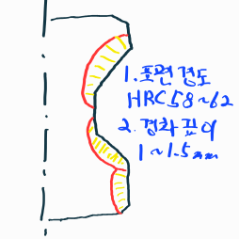 | 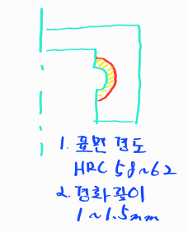 | 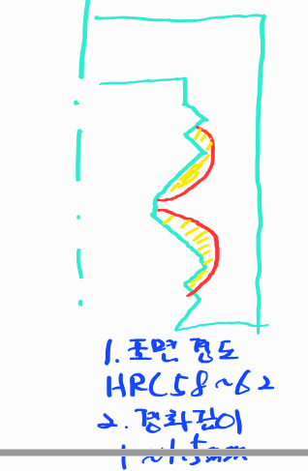 | 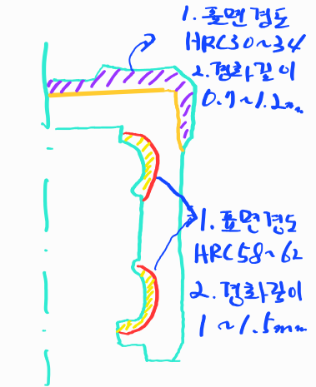
제품 Size | 높이 | - | 20~65㎜ | 20~80㎜ | 20~80㎜
 | 폭 | Φ300 ~ 1,000㎜ | 40~150㎜ | 30~170㎜ | 30~170㎜
 | 길이 | - | Max 1,500㎜ | 40~300㎜ | 40~300㎜
특이사항 |  | 원형 | 직선형 | Block | Block

